declaratie
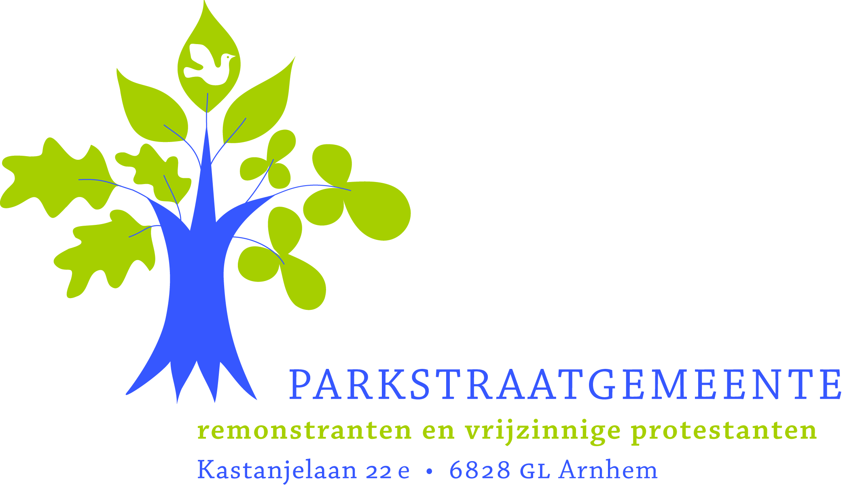
DECLARATIE
GASTORGANIST

PERSOONSGEGEVENS | naam & voorl.1
 | adres1
 | postcode1 |  | woonplaats1
 | telefoon1
 | e-mail
 | geboortedatum1
 | BSN1
 | bankrekening1

DECLARATIE | datum kerkdienst1
 | vergoeding |  |  |  |  | € | 75.00
 | km-vergoeding |  | km à | € 0.19 | = | €
 | OV-kosten | € |  |  |  | €
 | overige kosten | € | betr. |  |  | € |  | +
 | TOTAAL |  |  |  |  | € | 75.00

 | 1 Voor een goede afhandeling zijn deze gegevens noodzakelijk.

U kunt uw ingevulde declaratie sturen naar:
Secretariaat Parkstraatgemeente
 info@parkstraatgemeente.nl
Geldropstraat 20, 6843 PX Arnhem
 026-3213417

